Лист1
Название | Ссылка | Объем | Интерфейс | Размеры (ШхДхТ) | Срок службы | Гарантийный срок

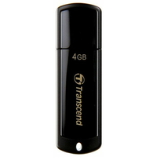
USB Накопитель Transcend JetFlash 2.0 TS4GJF350 4GB | https://market.yandex.kz/product--fleshka-transcend-jetflash-350-4gb/7773670/spec | 4 ГБ | USB 2.0 | 18x60x8 мм | 3 г. | 36 мес.

